说明
老虎机数学入门 PART Ⅲ —— 首轮出现 WILD 的 RTP 计算模型
来源：SLOT设计王《老虎机数学入门 PART Ⅲ》 https://ezslotdesign.com/slotmath3/

页签说明
· 赔率表：一般符号 + WILD 自己的连线分（本篇新增），另设「WILD 不可替代符号数」= Scatter 数（本例 0）
· 滚轮表：本篇轮带（每轮第 1、7 格为 WILD），下方用 COUNTIF 自动计数
· 连线计算：A 段=不含 WILD 的连线；B 段=含 WILD 的逐落点连线（买 MAX 判定 W 档还是图案档）；C 段=纯 WILD

判赔规则：一条线上同时符合 WILD 连线与一般符号连线时，取赔付较高者
例：W-W-W-K-K → MAX(W三连线 150, K五连线 100) = 150
纯 WILD 四连/三连：后面那格必须是「WILD 不可替代符号」（本例 Scatter 数 = 0，故次数为 0）

对照原文配图（可用下列结果自查）：W K K K K = 162 ／ K W K K K = 54 ／ W W W K K = 72 ／ W W W W K = 48 ／ 纯 W 五连线 = 32（赔 1000）

（本簿已合并为 2 个页签：说明、PartIII 转轮+WILD连线→RTP；各区块：赔率表 第2~11行，转轮表 第14~45行，连线计算 第48~335行）

── 完整文档（原 老虎机数学入门-PartIII-首轮百搭与Wild连线.md 存档）──
老虎机数学入门（PART Ⅲ）：首轮出现 WILD 时怎么算 RTP

来源文章：<https://ezslotdesign.com/slotmath3/>（SLOT设计王 · 老虎机数学入门 PART Ⅲ）
前篇：PART Ⅰ / PART Ⅱ（见本目录）
整理日期：2026-09-27 ｜ 配图已下载到 images/slotmath3/ 并嵌入本文
0. 本篇要解决的问题

前两篇的滚轮表里，转轮 1 没有 WILD；本篇换成「首轮（甚至每轮）都出现 WILD」的滚轮表，于是必须多处理三件事：
• 1. 赔率表要新增 WILD 自己的连线分数 —— 否则出现「纯 WILD 连线」时不知道该赔多少。
• 2. 一条线上同时符合「WILD 连线」与「一般符号连线」时，取赔付较高的那一种。
• 例：W-W-W-K-K 同时符合《W 三连线 150 分》与《K 五连线 100 分》→ 赔 150 分。
• 3. 纯 WILD 的四连 / 三连线：其后面那格必须算「WILD 无法替代的符号总个数」（通常就是 Scatter 总个数；本范例滚轮表没有配 Scatter，所以是 0）。
本篇只示范主游戏。
1. 滚轮表与赔率表（原文配图）

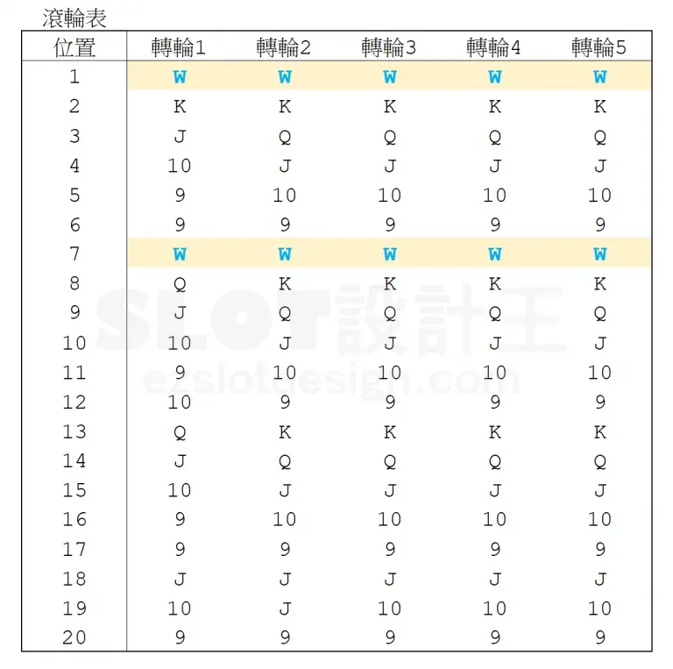
[图片] 本篇滚轮表：5 轮 × 20 格，每轮第 1、7 格都是 WILD（转轮 1 终于有 WILD 了） images/slotmath3/02-image-25-opt.webp
滚轮表计数（从配图读出）：
图案 | 转轮1 | 转轮2 | 转轮3 | 转轮4 | 转轮5
W | 2 | 2 | 2 | 2 | 2
K | 1 | 3 | 3 | 3 | 3
Q | 2 | 3 | 3 | 3 | 3
J | 4 | 5 | 4 | 4 | 4
10 | 5 | 3 | 4 | 4 | 4
9 | 6 | 4 | 4 | 4 | 4
合计 | 20 | 20 | 20 | 20 | 20

赔率表（一般符号沿用 PART Ⅰ；W 行为本篇新增）：
图案 | 3 连线 | 4 连线 | 5 连线
K | 5 | 30 | 100
Q | 5 | 25 | 100
J | 5 | 20 | 75
10 | 5 | 20 | 75
9 | 5 | 10 | 50
W（WILD） | 150 | 300 | 1000

W 的赔付在配图里可见三处：纯 W 五连线 32 次、得 1000；四连线 300；三连线 150。
2. 三段式计算（原文结构）

本篇的连线得分被拆成三张计算图相加：
① 不含 WILD 的连线得分
与 PART Ⅰ 完全一致，但转轮 1~5 只统计 K/Q/J/10/9 这些图案本身的个数，不含 WILD 的个数。
② 含 WILD 的连线得分（逐图案做，原文以 K 为例）
必须把「连线上有 {1,2,3,4} 个 WILD」并且各种不同位置的状况逐条列出，再判断每条该给「WILD 连线」还是「该图案连线」的分（取较大者）。
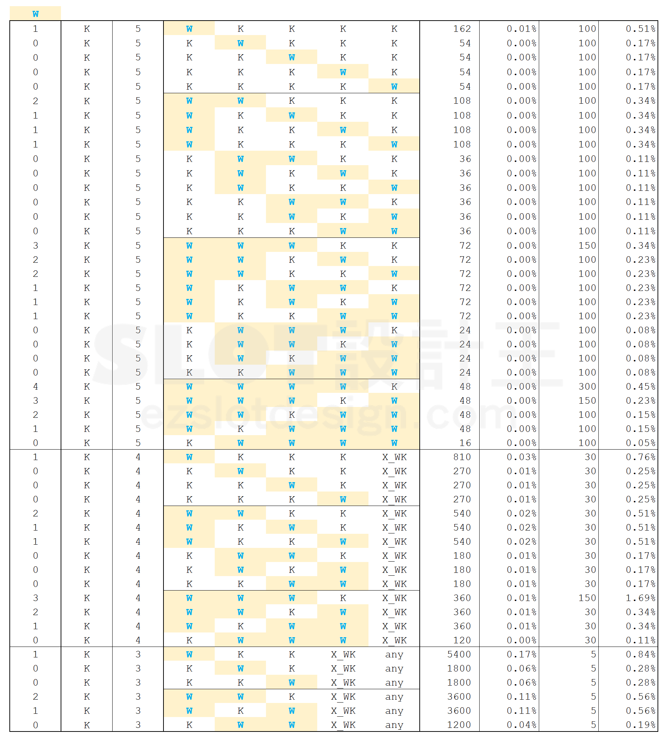
[图片] 以 K 为例：把 W 与 K 在 5 个转轮上的各种落点逐条列出，逐条判定赔付（100 或 150 / 300） images/slotmath3/01-image-28.png
计算方式（每条 = 精确落点的次数相乘）：
出现次数 = Π(各轮实际落点符号的个数) 例：W K K K K = 2 × 3 × 3 × 3 × 3 = 162
K W K K K = 1 × 2 × 3 × 3 × 3 = 54
W W W K K = 2 × 2 × 2 × 3 × 3 = 72
W W W W K = 2 × 2 × 2 × 2 × 3 = 48
得分数 = MAX( WILD 连线的分(前导 W 个数) , 该图案 n 连线的分 )
→ W K K K K：MAX(W1 无档位=0, K5=100) = 100
→ W W W K K：MAX(W3=150, K5=100) = 150
→ W W W W K：MAX(W4=300, K5=100) = 300
原文留了个小测验：「上图中总共有四列是判断为百搭连线而非图案K连线，读者可以找看看是哪四列」——即上表里得分数为 150/300 的那几行。
③ 只有 WILD 的连线得分
[图片] 纯 WILD：W5 = 32 次赔 1000；W4 / W3 因为后面要接「WILD 无法替代的符号」（本例 Scatter 数 = 0）所以次数为 0 images/slotmath3/05-image-29-opt.webp
连线 | 组合模式 | 出现次数 | 得分
W 五连线 | W W W W W | 2⁵ = 32 | 1000
W 四连线 | W W W W 不可替代符号 | 2⁴ × 0 = 0 | 300
W 三连线 | W W W 不可替代符号 any | 2³ × 0 = 0 | 150

关键：四连/三连 WILD 后面的那一格不能是普通符号（否则它就变成 5 连 / 4 连了），只能是 WILD 也替代不了的符号（Scatter）。本例没配 Scatter → 次数 0。
3. 这套算法的价值（原文结论）

• 只要滚轮表里有 WILD，就必须用②③这两段来补，否则会漏掉「WILD 起头」和「纯 WILD」的中奖组合。
• 同一思路很容易扩展：当 WILD 带连线倍数时，把倍率乘进得分数即可。
• W-W-W-K-K 这类「两种连线同时成立」的情况，一律取较大赔付，是这类机台的通用规则。
4. 公式速查

项 | 公式
单条连线次数（含 WILD） | Π 各轮落点符号的个数（落点可以是 W，也可以是该图案）
单条得分数 | MAX( WILD 档位赔付(前导 W 数) , 该图案赔付(n 连线) )
不含 WILD 的连线 | 各轮用「该图案个数」（不含 W）相乘，模式同 PART Ⅰ
纯 WILD n 连线 | Π W 个数 × (n 连线之后那格的「WILD 不可替代符号数」，本例 0)
该图案总期望值 | ① + ② 两段逐条 机率 × 得分 求和
主游戏 RTP | 所有图案（含纯 WILD）期望值之和

5. 配套 Excel

同目录 老虎机数学入门-PartIII-Wild连线模型.xlsx：把上面的三段式计算做成可改参数模型——滚轮表 →（COUNTIF）计数 → 「W×图案」落点枚举表（PRODUCT 逐轮相乘 + MAX 判定赔付档位）→ RTP；可对照原文配图核对（如 W K K K K = 162、K W K K K = 54、W W W K K = 72、W W W W K = 48、纯 W 五连线 = 32 / 得 1000）。
6. 配图清单（images/slotmath3/）

文件 | 原文图 | 内容
01-image-28.png | image-28 | 含 WILD（以 K 为例）的逐落点计算与判定
02-image-25-opt.webp | image-25 | 本篇滚轮表（每轮第 1、7 格为 WILD）
03-image-26-opt.webp | image-26 | 不含 WILD 的连线计算
04-image-27-opt.webp | image-27 | 含 WILD 连线计算的另一张
05-image-29-opt.webp | image-29 | 纯 WILD 的 W5 / W4 / W3 计算

7. 参考链接

• 本篇：<https://ezslotdesign.com/slotmath3/>
• 前篇：<https://ezslotdesign.com/slotmath2/>（PART Ⅱ）、<https://ezslotdesign.com/slotmath1v2/>（PART Ⅰ 修订版）

